Накладная-№3
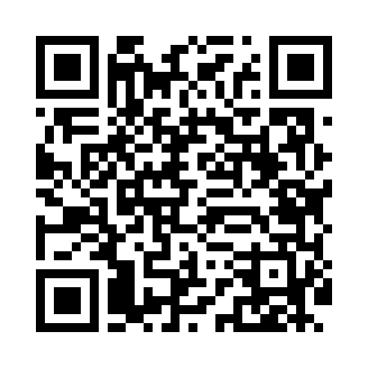
Номер товарно-транспортной накладной: |  |  | Торговый представитель: Amriyev Muhammad
Поставщик: Toshkent falcon fly 2 |  |  | Телефон торгового представителя: +998972880505
Дата отгрузки: 11.11.2025 |  |  | Контрагент: """" Klient
Дата консигнации: |  |  | Адрес:
Доставщик: |  |  | Телефон:
Телефон доставщика:
Время заказа: 11.11.2025 09:10:20
№ | Штрих-код | Название товаров (работ,услуг) | Количество | Количество в кейсе | Цена | Сумма
 |  |  | 57 |  |  | 291.1
1 | 6920240023581 | Коврики напольные для ванной комнаты 50*60CM XP-23-58 | 15 | 15 шт. | 4.50 | 67.50
2 | 6909917140691 | Складная пластиковая корзина для белья, 35×40 см, DB-140-69 | 10 | 10 шт. | 3.80 | 38
3 | 6909917140707 | Складная пластиковая корзина для белья, 40×50 см, DB-140-70 | 5 | 5 шт. | 4.10 | 20.50
4 | 6920240023840 | Коврики напольные для ванной комнаты 50*80CM XP-23-84 | 26 | 26 шт. | 3.60 | 93.60
5 | 6920240023116 | Коврики напольные для ванной комнаты 0.9*15M XP-23-11 | 1 | 1 коробка | 71.50 | 71.50
Итого: 291.1$|->UZS: 3,638,750.00

